상품제안서
아틀란티스 플라워 방수원피스앞치마 | 상품코드: S29767

 |  |  |  |  |  |  | 02-713-8555 | www.synergygift.co.kr
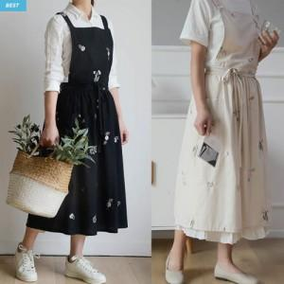

【상세/제작정보】 | <p>※100개 미만 컬러인쇄비용 별도 문의 부탁드립니다.※​</p>

【인쇄/포장옵션】 | 실크 / OPP(비닐)

【공급단가】 | 수량 | 40~ | 100~ | 500~ | 1,000~ | 2,000~
*VAT별도 | 단가 | 14,170원 | 13,650원 | 13,120원 | 12,600원 | 12,280원

【상품 URL】 | https://www.synergygift.co.kr:443/src/goods_detail.php?gdno=29767

